Sayfa1
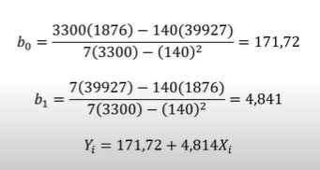
REKLAM GİDERLERİ (X) | SATIŞLAR (Y)
7 | 223
11 | 215 |  | 223 | 7 | 49 | 1561
15 | 233 |  | 215 | 11 | 121 | 2365
22 | 264 |  | 233 | 15 | 225 | 3495
26 | 305 |  | 264 | 22 | 484 | 5808
28 | 316 |  | 305 | 26 | 676 | 7930
31 | 320 |  | 316 | 28 | 784 | 8848
 |  |  | 320 | 31 | 961 | 9920
 |  | TOPLAM | 1876 | 140 | 3300 | 39927

